RELLENOS Y NIVELACIONES
PRODUCTO | DESCRIPCIÓN | RENDIMIENTO | VALORES A CALCULAR |  | CONSISTENCIA DE LA MEZCLA | Kg | PRESENTACIONES |  | CANTIDADES REQUERIDAS
 |  |  |  |  |  | REQUERIDOS
Seleccione de la lista despegable el grout a utilizar |  |  |  |  | Seleccione de la lista despegable la clase de consistencia |  | Seleccione de la lista despegable la presentación a requerir
E3F GROUT | Anclaje epóxico y mortero de nivelación | De 1,85 kg/litro | 90 | litros | No aplica | 167 | 18 | kg | 10
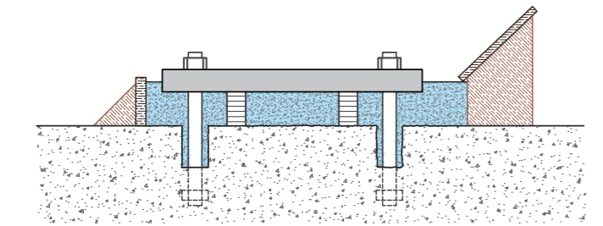
GROUT
 |  |  | Digite las dimensiones
 |  |  | Dimensiones del espacio a rellenar
 |  |  | Ancho | 60 | cm
 |  |  | Profundidad | 60 | cm
 |  |  | Largo | 25 | cm
 |  |  | Volumen a rellenar | 90 | litros

 |  |  | DETALLE CONSTRUCTIVO
 |  |  | En el siguiente link, encontrada más detalles constructivos para la correcta aplicación de grouts
 |  |  | http://www.toxement.com.co/media/3448/groust-y-anclajes-para-obra-civil-equipo-y-maquinaria-_-grouts.pdf
IMPORTANTE
* Los rendimientos aquí consignados son consumos teoricos y promediados, sin embargo estos pueden presentar variaciones de acuerdo a la porosidad de la superficie y/o otras condiciones de la aplicación
HOJAS TECNICAS
http://www.toxement.com.co/media/3720/e3f-grout.pdf
ASESORIA TÉCNICA
Para mayor información sobre nuestros productos o una cotización de los mismos, puede comunicarse con su asesor de confianza, o a nuestra linea de atención al cliente (1) 8698787 o escribirnos al correo atencioncliente@toxement.com.co
VERSION SEPTEIMBRE 2020

